兵馬俑boss技能動作
施法者
施法者
施法者
施法者
180°
900CM
施法者
800CM
400CM
施法者
骨架與動作名稱 | Avatar | 開圖動作名稱 | 攻擊狀態說明(技能描述) | 技能範圍參考 | 技能演出故事 | 技能給我方或敵方效果 | 有無詠唱 蓄力或運功 | HIT數 | 動作示意圖 | 武器 | 動作長度(預估)
技能1 |  |  | 攻擊簡述：簡單揮動一下武器 後手：正常回到戰鬥待機即可。 範圍：/ 是否位移：無位移 | 紅線為技能傷害範圍 | 單純的攻擊 |  | 無 | 1 |  |  | 1S
技能2 |  |  | 攻擊簡述：四隻手的武器往前戳 後手：正常回到戰鬥待機即可。 範圍：前方直綫 是否位移：無位移 | 綠線為技能傷害範圍 | 單純的攻擊 |  | 無 | 1 | 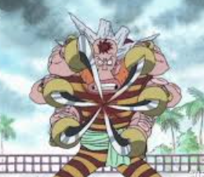 |  | 1S
施法者
1000CM
施法者
技能3 |  |  | 攻擊簡述：四隻手朝著四個方向亂揮武器 後手：正常回到戰鬥待機即可。 範圍：以自身為圓心的圓圈 是否位移：無位移 | 綠線為技能傷害範圍 | 動作看起來是四個方向，實際會配置成對自己周圍一圈造成傷害 |  | 無 | 1 |  |  | 3s
施法者
施法者
技能4 |  |  | 攻擊簡述：擺出蓄力姿勢 後手：技能5 範圍：/ 是否位移：無位移 |  |  |  | 無 | 無 | 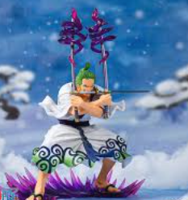 |  | 5S
施法者
施法者
2400CM
800CM
施法者
技能5 | 大招 |  | 攻擊簡述：（擺出蓄力姿勢後）順勢揮動武器射出特效氣浪 後手：技能5 範圍：/ 是否位移：無位移 |  | 爲了讓四隻手的武器都用得到可以安排兩段動作，先揮其中兩隻手再揮另外兩隻手 |  | 無 | 1 |  |  | 2S
施法者
施法者
技能6 |  |  | 美術有靈感也可以自行安排動作
施法者
施法者
死亡動作
施法者
施法者
走路動作
施法者
施法者
死亡動作

兵馬俑boss技能特效
所有的特效使用統一的顔色，可以是偏紫黑的顔色或者美術認爲其他符合boss氣質的顔色
所有的特效使用統一的顔色，可以是偏紫黑的顔色或者美術認爲其他符合boss氣質的顔色
編號 | 分類 | 特效說明 | 特效參考圖(重精不重多) | 掛載部位 | loop | 備註 | 優先 | 申請者 | 美術確認 | 窗口確認 | 申請者確認
技能1 |  | 配合動作的斬擊特效 | 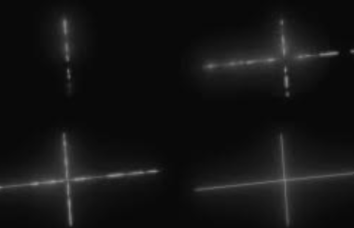 |  | N
技能2 |  | 戳的時候配合的特效，因爲怪物有四隻手四把武器，所以可以有四個特效 |  |  | N
所有的特效使用統一的顔色，可以是偏紫黑的顔色或者美術認爲其他符合boss氣質的顔色
技能3 |  | 配合動作的斬擊特效 | 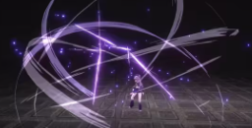 |  | N
所有的特效使用統一的顔色，可以是偏紫黑的顔色或者美術認爲其他符合boss氣質的顔色
技能4 |  | 脚底在蓄力的時候出現光圈 | 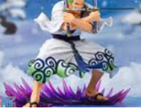 |  | N
所有的特效使用統一的顔色，可以是偏紫黑的顔色或者美術認爲其他符合boss氣質的顔色
技能5 |  | 配合動作的斬擊特效，飛遠一點 |  |  | N

兵馬俑boss美術圖
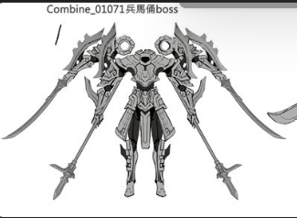

預計使用boss的場景
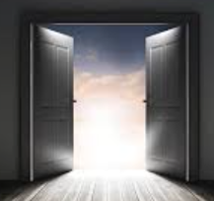
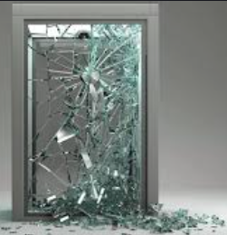
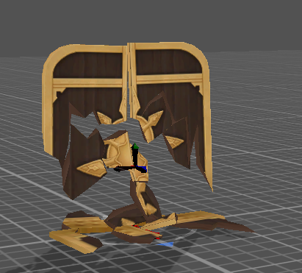
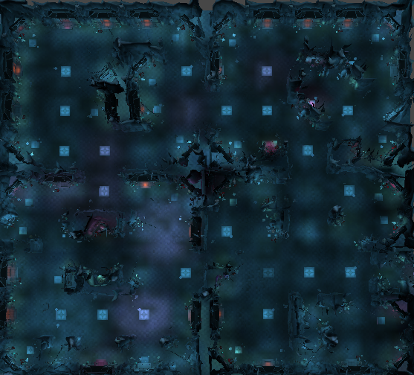
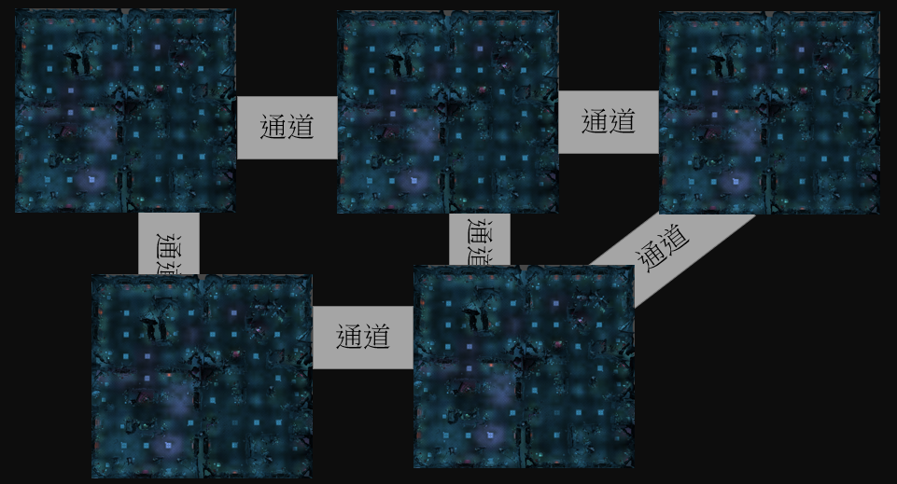
3
目前的一層古城長這樣： | 新的一層古城要變這樣： |  | 所以新的一關古城要三張這個↓OB需要一關 |  |  |  |  |  |  |  |  | 這樣改是因爲古城有新的規則：
 |  |  |  |  |  |  |  |  |  |  |  | 深處的房間在有一般小怪的基礎上，定時出現一隻王。其餘房間分佈小怪和大怪給玩家挂機練功沒有變化
5

王房間

要變成

1

4

整張地圖要控制在300*300

2

地圖取名： | 故事背景：
千鎖陰關 | 秦始皇死後，軍中報國無功者，後宮侍寢無子者，悉令從死，可當他們被澆注成一尊尊兵馬俑以後，朝廷原本承諾的子孫無憂、贍養父母卻都沒有實現。千年以來，怨念的鬼魂一聲聲地重複著“騙子，騙子”。

預計使用場景8007複製黏貼成新的大張地圖，在每個區域做小小修改即可

遠離王房間的1號2號房間可以安排危險度不高的元素
1.龍石像換成普通兵馬俑，甚至有點威風的感覺 |  | 普通兵馬俑
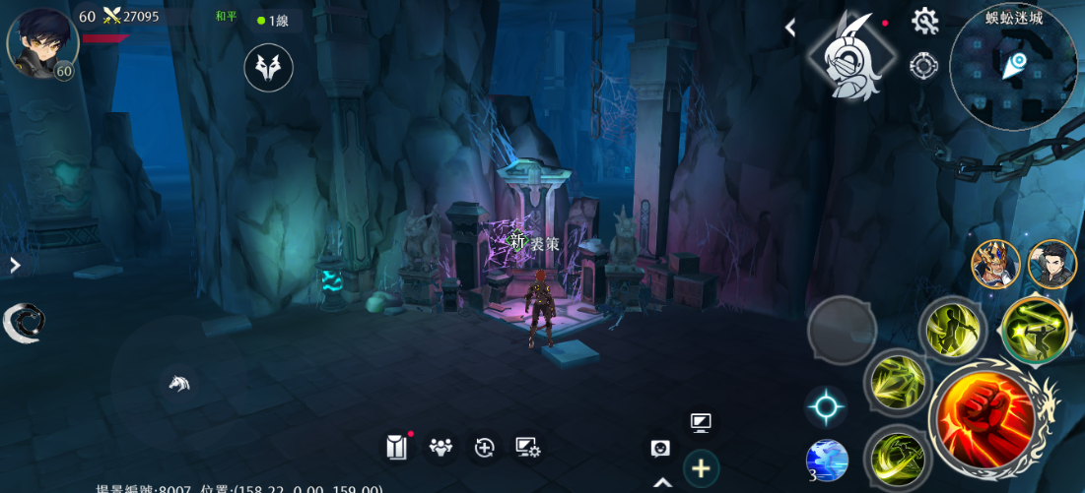
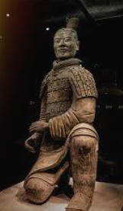
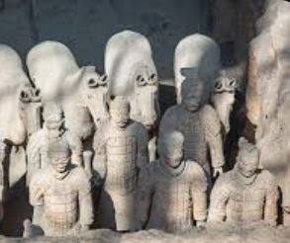
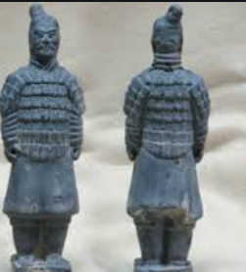

2.鎖鏈用比較厚重牢固的款式且拉直，給人鎖很死的感覺，貼上符咒，給人鎮壓陰物的感覺 |  | 大鎖鏈 |  |  |  |  |  | 拉直連在墻壁上 |  |  | 符咒 |  | 貼在鎖鏈上
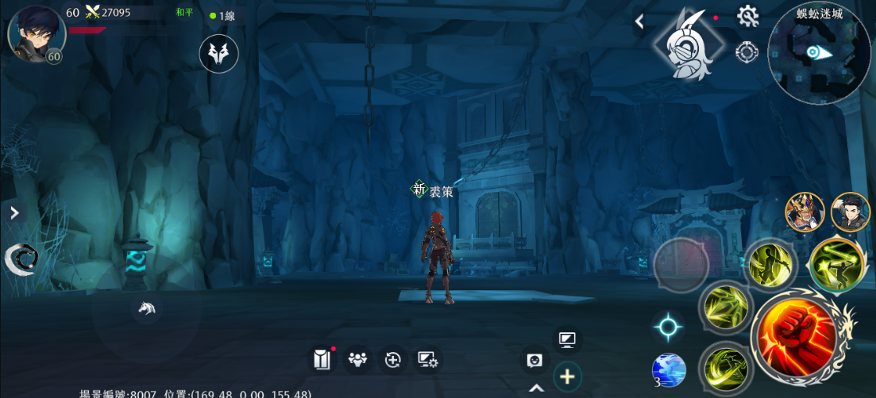
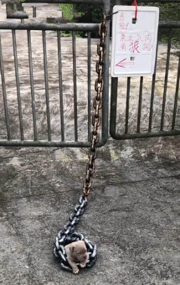
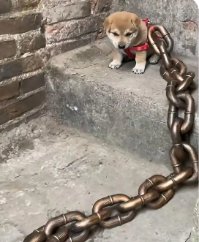
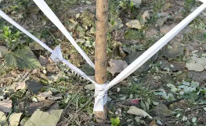
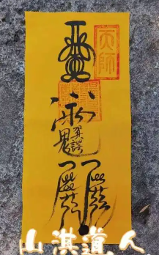

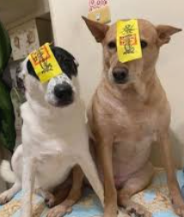

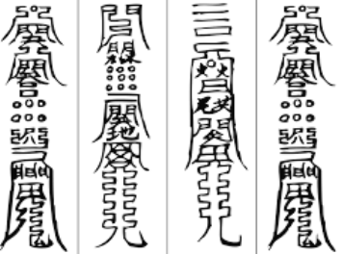

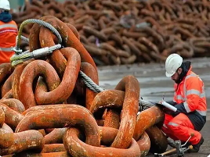

接近王房間的3號4號房間可以安排蠻危險的元素
1.兵馬俑增加稍微恐怖元素 |  | 紅眼 |  |  | 兵馬俑可以有斷頭，斷手，身體破碎的元素 |  |  |  |  |  | 只坏半張臉
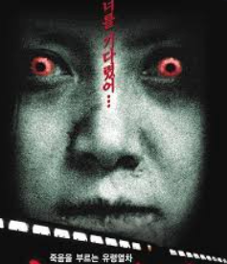
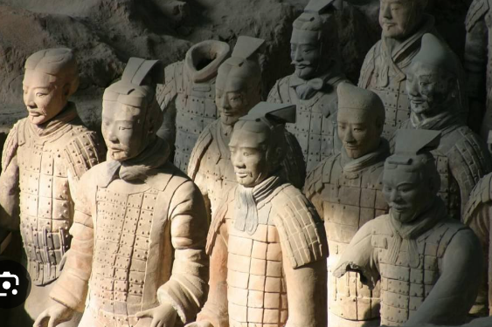
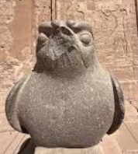

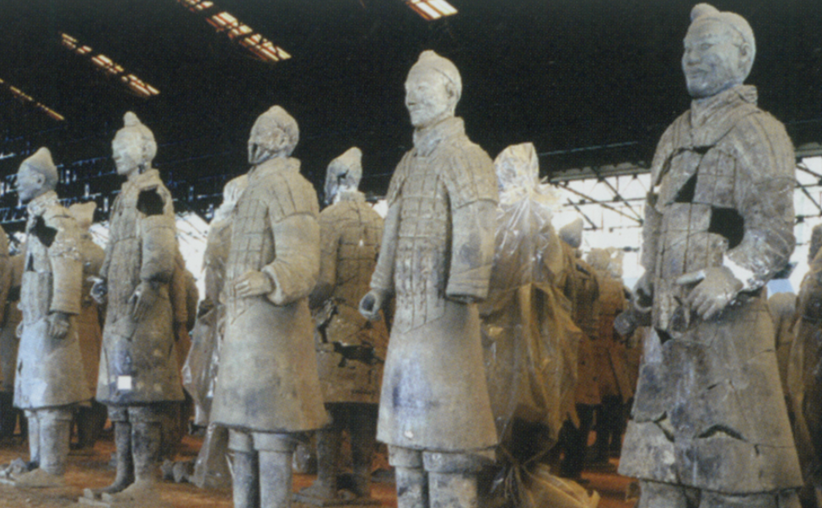

2.鎖鏈維持現在有點不牢固但是還是連著的感覺，但是要和上面的大鎖鏈是一個款式。上面貼的符咒有被風吹得漸漸飛起來的感覺 |  |  |  | 貼不住的感覺
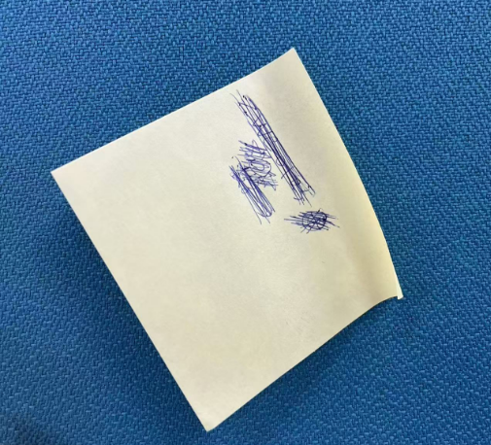
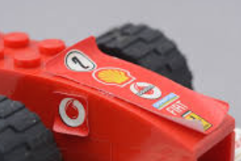

3.門有漏風的感覺 |  | 虛掩的門
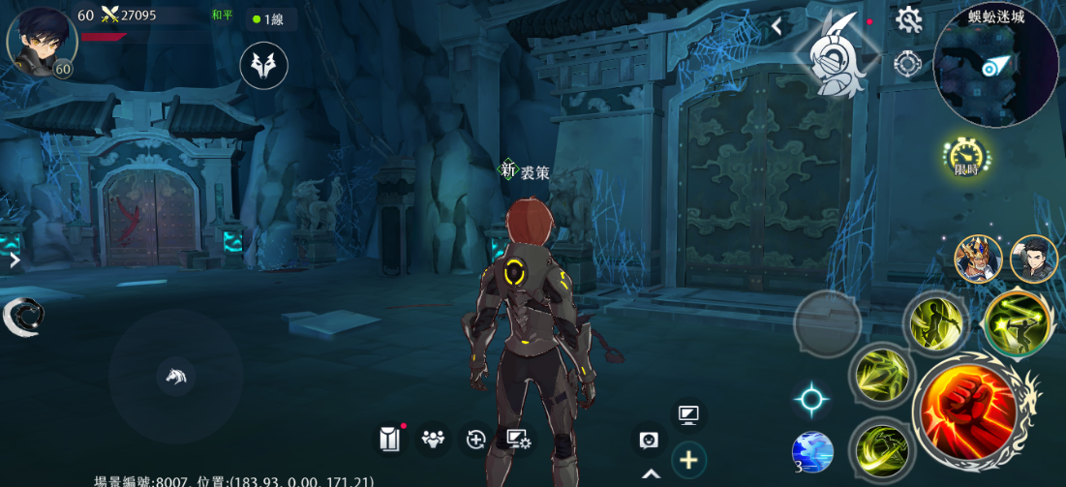
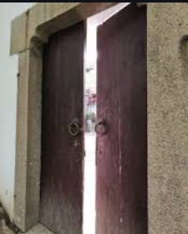
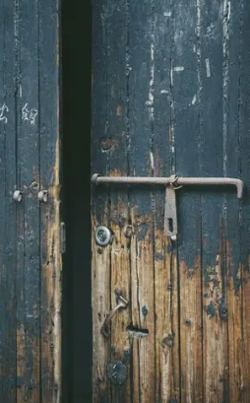
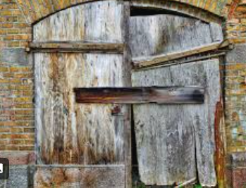

王房間可以安排最危險的元素
1.恐怖兵馬俑 |  | 血淚+詭異笑容（終於掙脫的感覺） |  |  |  | 斷頭兵馬俑脖子，身體破碎的地方涌出血來 |  |  |  | 兵馬俑擺出動起來的姿勢
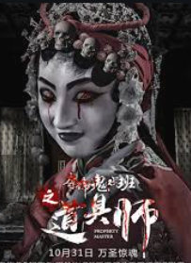
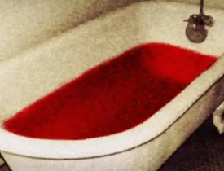
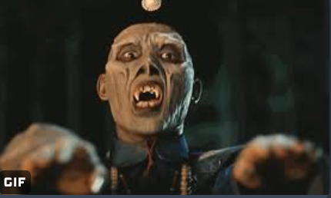

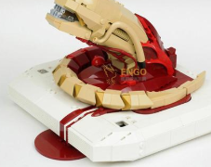
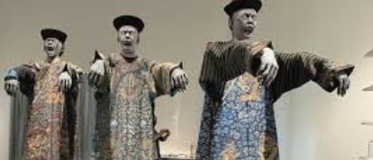

2.鎖鏈完全垂直下來，地板上有符咒碎片 |  | 自然垂直的鎖鏈，不是豎直拉緊的 |  |  |  |  | 碎紙屑但是是符咒的紙
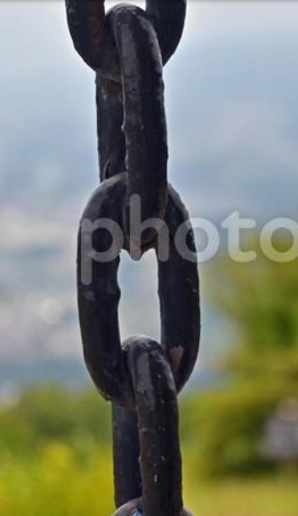
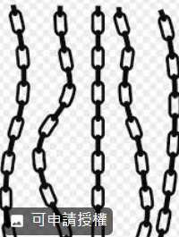
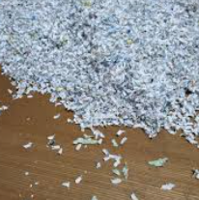
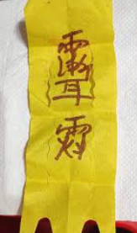

3.門直接打開，門内部全黑就可以 |  | 打開的門 |  |  |  | 或者破碎的感覺 |  |  | 目前已有類似效果Assets/02.Arts/Machine/Machine_00007

